员工履历表

员 工 履 历 表
姓 名 | 刘辉 | 性别: | R男 □女 | 出生日期 | 1985 年 7 月 2 日
户口地址 | A市居巢区长江路489号 |  |  | 婚姻状况 | □未婚 □已婚
身份证 | 430203198507023000 |  |  | 联络电话 | 13825653686
紧急联系人 |  | 固定电话 |  | 移动电话 | 13825653686
主要家庭成员 | 称谓 | 姓名 | 工作单位 |  | 职业 | 电话
 | 父亲 | 刘长荣 | 务农 |  | 农民 | 7685236
 | 母亲 | 李慧珍 | 务农 |  | 农民 | 7685237

教育程度 | 入学时间-毕业时间 |  | 学校名称 |  | 所学专业 | 有无毕业证
 | 2003.9-2006.7 |  | B市师范学院 |  | 化学 | R有 □无
 |  |  |  |  |  | □有 □无
 |  |  |  |  |  | □有 □无
工作经历 | 入职时间-离职时间 |  | 工作单位名称 |  | 部门/职位 | 离职原因
 | 2006-7-2008-7 |  | A集团 |  | 销售部/销售代表 | 发展空间不足
 | 2008.9——至今 |  | C集团 |  | 销售部/销售经理 | 工作地点原因

郑重承诺： 1、本人允许审查本表所填各项及所提供有关证件，如有虚假本人愿意承担法律责任 ,并愿无偿 自动离职或被解雇。 2、本人绝对遵守厂规厂纪 ,并了解《员工工作手册》。 3、按政府规定办理《劳动合同》、劳动就业证、暂住证等证件。 4、员工应注意本人身份证有效期，如有过期的必须提前更换并及时到人事部报告。

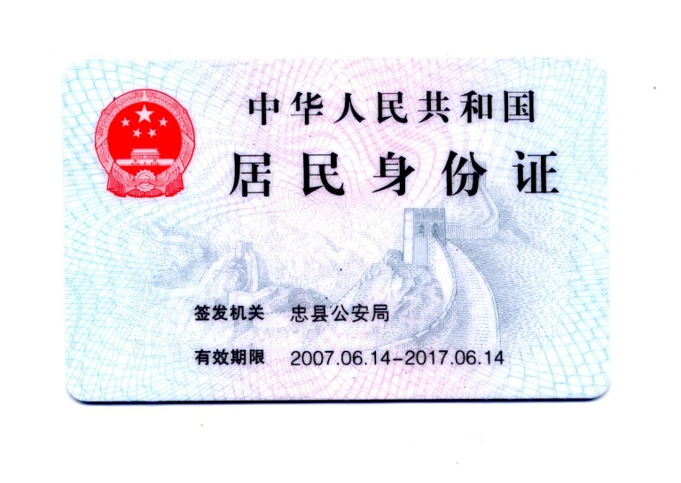
分派部门： | 销售部 职务: 销售经理
到职日期： | 2012 年 9 月 3 日
考勤卡号： | 120223
住宿： | R 外宿
 | □ 厂宿

